상품제안서
송월 제로 웨이스트 대나무세트 NO.4 | 상품코드: S36825

 |  |  |  |  |  |  | 02-713-8555 | www.synergygift.co.kr
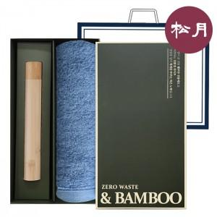

【상세/제작정보】 | 크루아상 뱀부 180G + 뱀부 칫솔 세트

【인쇄/포장옵션】 | 실크, 자수 / 포장불가능

【공급단가】 | 수량 | 50~ | 100~ | 500~ | 1,000~ | 2,000~
*VAT별도 | 단가 | 11,020원 | 10,850원 | 10,600원 | 10,170원 | 9,750원

【상품 URL】 | https://www.synergygift.co.kr:443/src/goods_detail.php?gdno=36825

